Sheet1
1 | 创建房间逻辑【已经做完】

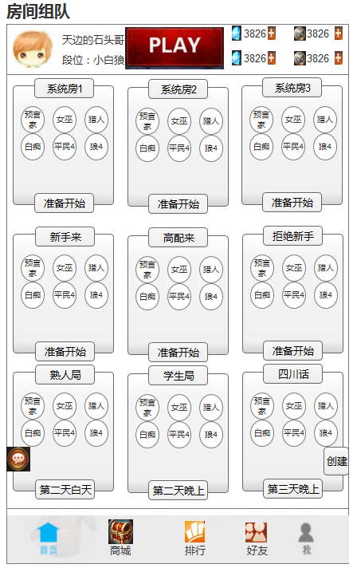

 |  | 1、房间介绍
 |  |  | 1）每个房间包含房间名字，本局配置，房间状态。
 |  |  | 2）默认创建3个系统房，系统房配置（标准局）
 |  |  | 3）一个房间最多9种身份牌，身份牌目前共有：预言家、女巫、猎人、白痴、守卫、平民、狼、白狼、丘比特、盗贼、混血儿
 |  |  | 4）房间状态包含：准备开始、第一夜、第一日、第二夜、第二日。。。至多第十日，第十夜，状态程序根据天数自动化显示。

 |  | 2、创建房间
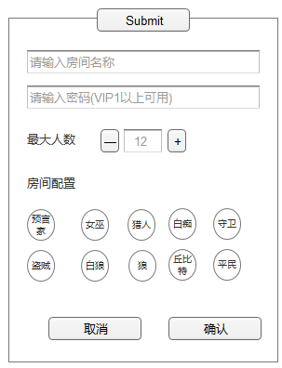

 |  |  | 1）点击创建房间，弹出右侧创建窗口。
 |  |  | 2）需输入房间名字。
 |  |  | 3）密码VIP可用，若使用密码，其他玩家点击该房间需输入密码才能进入。
 |  |  | 4）最大人数，点击加减控制人数，数字区间9-16。
 |  |  | 5）玩家最多可选9张身份牌，若玩家选牌数量不够根据以下算法计算。
 |  |  |  | 神牌：预言家、女巫、猎人、白痴、守卫
 |  |  |  | 玩家挑了几张神牌，则挑几张普通狼牌，剩余用普通平民代替。

 |  | 3、房间聊天

 |  | 狼人杀房间创建

 |  | 1.身份牌目前共有12种：预言家、女巫、猎人、白痴、守卫、平民、狼、白狼、丘比特、盗贼、混血儿
 |  | 2.一个房间最多允许挑选9种不同的身份牌。
 |  | 3.创建房间的人数最小9个，最大16个。
 |  | 4.狼人杀分为3个阵营：神民、平民、狼人。
 |  |  | 神民：预言家、女巫、猎人、白痴、守卫
 |  |  | 平民：平民
 |  |  | 狼人：狼、白狼
 |  |  | 1）玩家选择时必须选择3张或3张以上的神民，否则提示其神民数量不足，不能创建房间。
 |  |  | 2）狼人数量 = 玩家选择的神民数量
 |  |  | 3）平民数量=房间总数-狼人数量-神民数量

2 | 房间踢人和显示逻辑

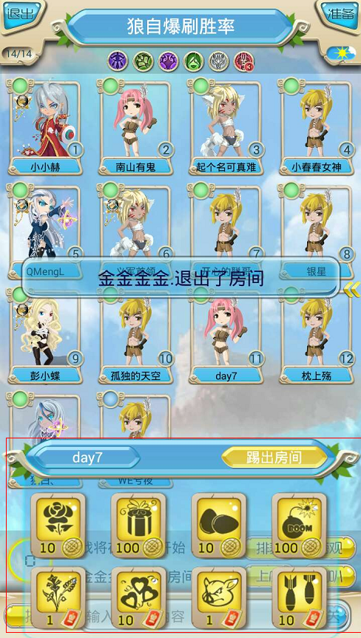
 |  | 房间排序
 |  | 1.房间排序按优先级高低从左到右，从上至下排列，未满房间>已满房间，
 |  | 2.未满房间>已满房间，同是已满房间，随机排序。
 |  | 3.同是未满房间，差额人数越小越靠前。若差额人数一直，则随机排序。

 |  | 房主和踢人概念
 |  | 1.玩家创建房间，便成为房主，房主不能被踢出房间。
 |  | 2.房主不能踢出月卡玩家。
 |  | 3.月卡玩家可以踢出非月卡玩家。
 |  | 4.同是月卡玩家，魅力大的可以踢出魅力小的。

 |  | 踢人
 |  | 1.游戏未开始前，可以发动踢人功能
 |  | 2.点击玩家角色形象，弹出操作面板，左边显示角色名字，右边显示踢出房间按钮
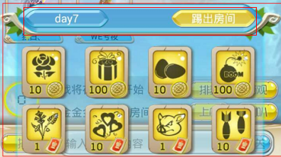

 |  | 3.若符合踢人条件，则显示踢出房间，点击踢出房间，则被操作的玩家离开房间。

3 | 房间内排麦列表

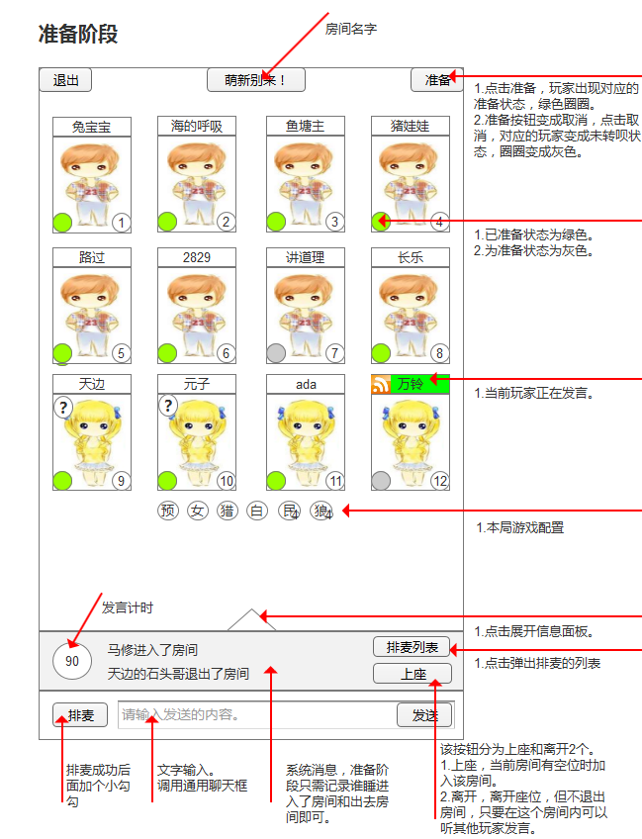
 |  | 1、准备阶段
 |  |  | 1）若有人排麦，则按排麦列表顺序发言，发言时长最多60S
 |  |  | 2）当所有玩家准备，屏幕中央出现倒计时，倒计时5秒后，游戏开始。

 |  | 2、点击排麦列表
 |  |  | 1）点击排麦列表弹出当前正在排麦的人员，如右图。
 |  |  | 2）若玩家有排麦，则显示他前面还有几位玩家，若没有则显示，您没有排麦。
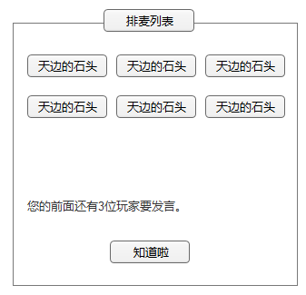

 |  |  | 3）玩家点击排麦后，按玩家点击的先后顺序形成排麦列表。
 |  |  | 4）每个人发言时间60秒，也可以点击结束发言。
 |  |  | 5）上一位排麦玩家，结束发言后，下一位发言。直到排麦列表没有人。

4 | 魅力值，送花，送鸡蛋等

 |  | 1.玩家可通过赠送不同的礼物，来增加或者减少玩家的魅力值。

 |  |  | 消耗金币道具
 |  |  | 物品 | 魅力值 | 金币消耗
 |  |  | 鲜花 | 10 | 100
 |  |  | 蛋糕 | 100 | 1000
 |  |  | 鸡蛋 | -10 | 100
 |  |  | 炸弹 | -100 | 1000

 |  |  | 消耗钻石道具
 |  |  | 物品 | 魅力值 | 钻石消耗
 |  |  | 苹果 | 100 | 10
 |  |  | 爱心 | 1000 | 100
 |  |  | 猪头 | -100 | 10
 |  |  | 导弹 | -1000 | 100

 |  | 2.点击玩家弹出操作面板，点击礼物，展现对应动画。

 |  |  | 鲜花 | 鲜花飘到人身上，加10点魅力值
 |  |  | 蛋糕 | 蛋糕飘到人身上，加100点魅力值
 |  |  | 鸡蛋 | 鸡蛋飘到人身上，减10点魅力值
 |  |  | 炸弹 | 炸弹飞到人身上，减100点魅力值

 |  |  | 苹果 | 同理
 |  |  | 爱心 | 同理
 |  |  | 猪头 | 同理
 |  |  | 导弹 | 同理

